Sheet1
ふと目を覚ますと謎の建物内に閉じ込められている。
そこの建物の情報を建物にある情報で真相に迫りながら建物からの脱出を目指す。
ゲームコンセプト
夕鬼のパクリを作る
URL | https://www.youtube.com/watch?v=qs_3JckSV-A
ジャンル: | ステルス脱出アクションゲーム

使用ソフト
・Unity

仕様

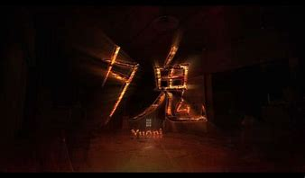
 |  | ・まずスタート画面を作る
 |  | ・BGMと背景を導入し、世界感を作る
 |  | ・フォトショップでロゴを作る

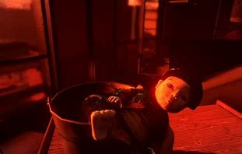
 |  | 本作品よりも少し易しめの難易度にする
 |  | 出来ればヒントを表示させる
 |  | 効果音を付ける所にこだわる

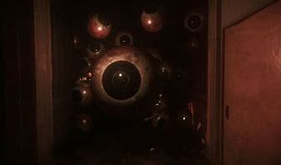
 |  | アイテムや隠れ場所を上手く使いながら敵の目を逃れがら脱出を目指し 恐怖とスリルを求める

シーン遷移

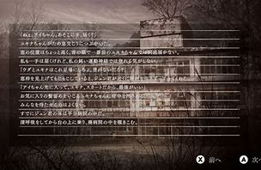

 |  | スタート

 |  |  | シーン移動

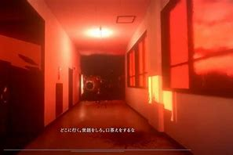

 |  |  | シーン移動

自分が作りたいゲームを構成するものに必要なコードシステム、ゲームシステム

・敵がプレイヤーを追ってくるシステム
・3Dオブジェクトとプレイヤーの当たり判定
・敵のアタックアニメーション
・ゲームの進行状況がわかるテキスト文
・プレイヤーの視点を中心としたカメラワーク
・プレイヤーを邪魔するゲームオブジェクト

追加要素

